English
Mundorf Crossover guideline & PCB calculator
Required Information to calculate individual Crossover networks |  |  |  |  |  |  |  |  |  |  | 552
 | All PCBs are millcut from 532x383mm sheets of GRP [glass reinforced plastics]. |  |  |  |  |  | remaining L | remaining W |  |  | 387
 | Surfaces : solder resist on component side & copper [tin-plated] on soldering side |  |  |  | Method 1 | 9 | 5 | 36 | 3 | 3 | 20
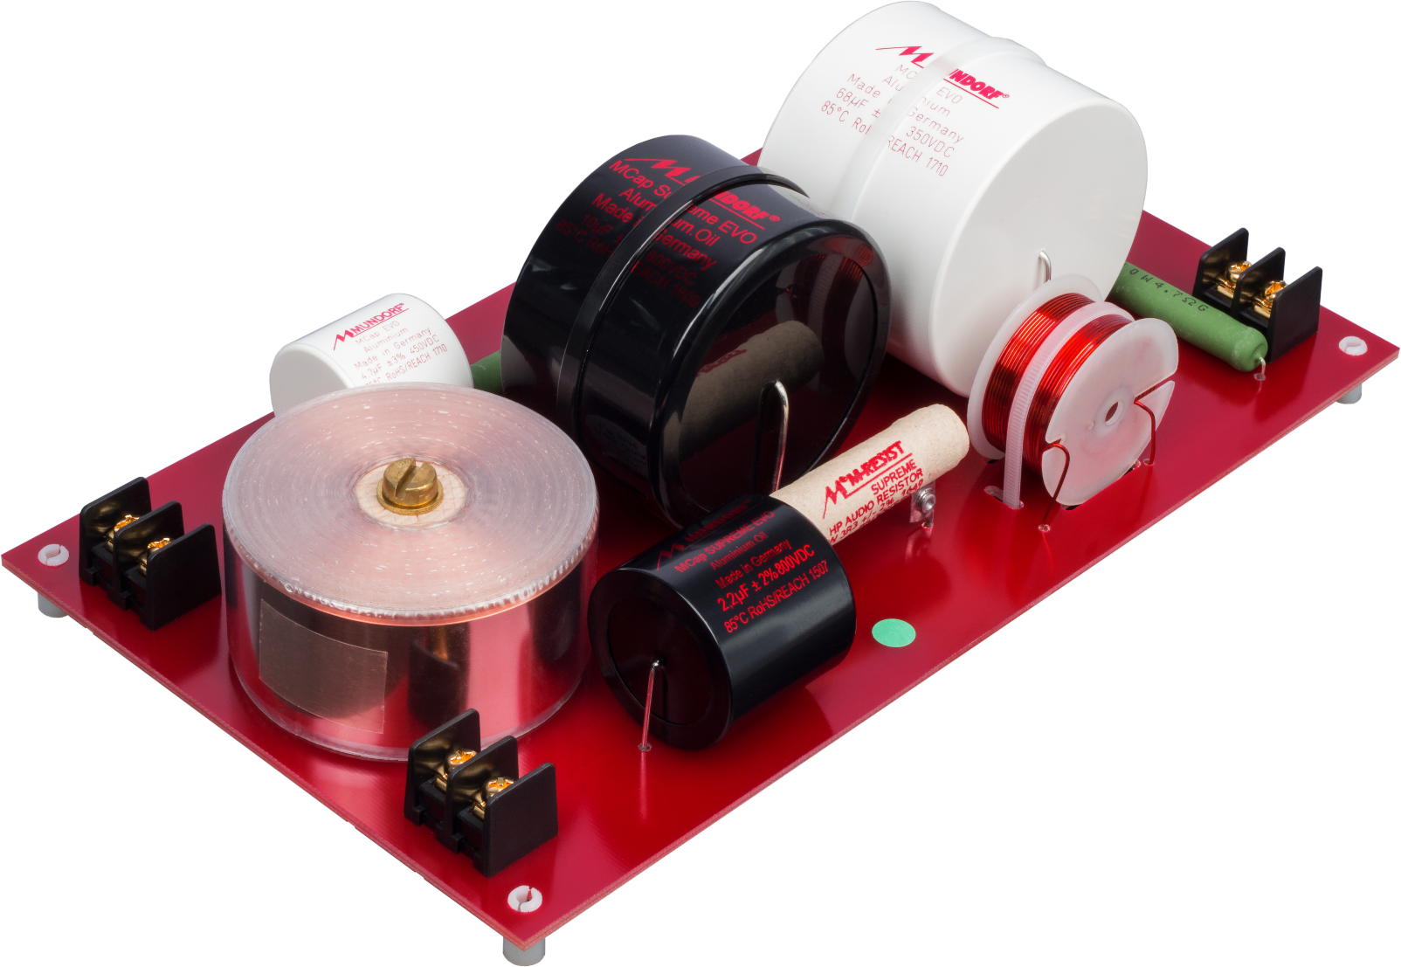
 |  |  |  |  | Method 2 | 8 | 15 | 56 | 5 | 2 | 11
 | Maximum dimension [LxWxH] |  | 160x100x500 mm |  | Method 3 | 9 |  |  |  |  | 14
 | Number of spacers with screw hole | 4 | Please enter the required number. |  | Method 4 | 8
 | Wiring & Connection of wiring |  | in consultation |  | PBCs per sheet | 9
 | Circuit diagram [Schematic] |  | Please provide an according PDF file.
 | Parts list |  | Please provide an according PDF file. |  | Colour | 0

 |  |  |  |  | Layer | 70
One-time Costs
 | Layout costs [EUR/hour] | 75.00
 | Costs for a screen [EUR] | 199.90 | Individual printings are made via silk screen.

Step 1
 | Length [mm] | 160.00 | Please enter the requested dimensions for one PCB. |  |  |  |  |  | 5 | 2
 | Width [mm] | 100.00
 | max. Height [mm] | 500.00

Step 2
 | 210µm tinned copper | 2,4mm GRP

 | White |  | Please tick the requested PCB material. (Note: The actual colour may vary.)

 | 105µm tinned copper | 2,4mm GRP

 | Natural / Unpainted

 | Black

 | Red |  |  | Inner Excellence When everyone focuses on what one can do best. As a loudspeaker manufacturer you have to perform many tasks: Create audiophile masterpieces, maintain your brand, ensure funding, care for your employees, compile financial statements and reports, deal with sales partners and distribution channels. Imagine, you could focus more on key activities because one of the most renowed audio companies of the world cares for ready to use crossovers, tailor-made to your specifications and 100% electrically tested... Imagine, one of the widest components' stocks, in-house PCB CNC-milling, assembly, soldering and QC work stations, qualified personnel, decade-long experience and absolute confidentiality are at your disposal... Mundorf offers this service to you! All we need are your requirments (overleaf), approval of the CAD layout/design (1-2 weeks), release of obligatory physical samples (2-4 weeks) and frequent orders.

 | Blue

 | 70µm tinned copper | 1,5mm GRP

 | Natural / Unpainted | X

Step 3
 | Individual printing |  | Please tick if requested.

PCB Offer
 | EUR/pc from 9pcs [=1 batch] | 11.80
 | EUR/pc from 36pcs | 8.90
 | EUR/pc from 90pcs | 7.60
 | EUR/pc from 225pcs | 6.40

PCB Weight
 | Gramms per PCB | 71
 | lbs per PCB | 157

